NT2394-P55 Rev.1
梱 包 手 順 書
顧客名 |  |  | 日本メクトロン株式会社 |  |  |  |  |  | 会社名 |  |  | ミツイ精密株式会社
品番 |  |  | NT2394-P55 |  |  |  |  |  | 品名 |  |  | キャリア

外箱入数 |  |  | 90 |  |  |  |  | 個 | パレットサイズ |  |  | -
外箱ｻｲｽﾞ |  |  | 483 | × | 343 | × | 298 |  | 1パレット数量 |  |  | -
外箱No. |  |  | - |  |  |  |  |  | ビニ－ル袋 |  |  | 80cm × 90cm × 0.04mm 70L

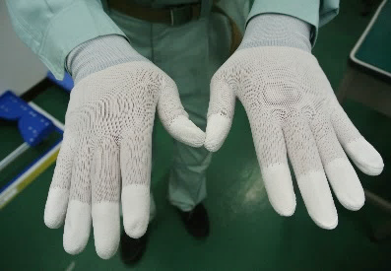
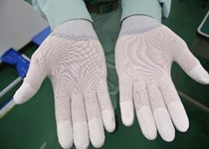
 | ①手袋の着用をする事。
 | 素手で製品に触らない事。
 | ※手袋：SPU-132N
 | ウレタンコ－ティング手袋
 | ※手袋：汚れの有無を確認する事。
 |  |  |  |  |  |  |  |  |  | 手の甲 |  |  |  |  | 手のひら
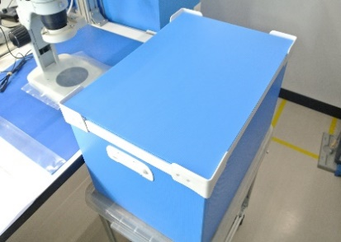
 | ②空箱(青色)の用意をする。
 | ※リサイクル品の空箱は清掃をする。
 | 空箱の清掃手順は、通い箱清掃手順書(HH-107)を元に作業をする。
 | 清掃後、ビニ－ル袋を入れる。
 | 入数：90個入。

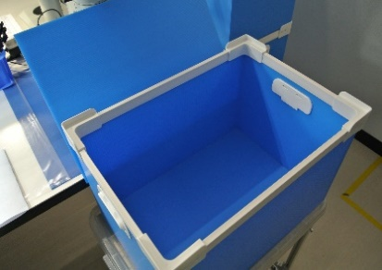
 | ③蓋を開ける。

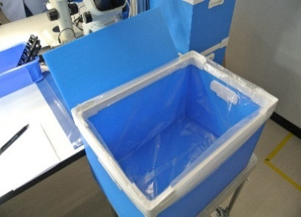
 | ④箱の中にビニ－ル袋がある事を確認する。
 | ※ビニ－ル袋：80×90cm 厚0.04mm 70L

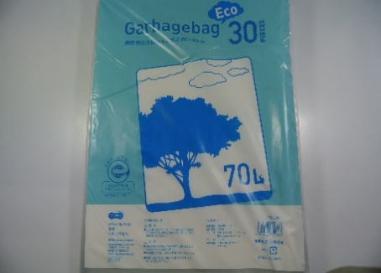
 |  |  |  |  |  |  |  |  |  |  |  |  |  |  |  | ビニ－ル袋

 |  |  |  |  |  |  |  |  |  |  |  |  | 様式番号 |  |  | 作成者
 |  |  |  |  |  |  |  |  |  |  |  |  | SZCb014-HH105-1

1
 |  |  |  |  |  |  |  |  |  |  |  |  | 作成日 |  |  | 承認
 |  | 新規作成 |  |  |  |  |  |  | 小林 |  | 小山 |  | 2024-03-01
改訂 |  | 理由及び内容 |  |  |  |  |  |  | 担当 |  | 承認
梱 包 手 順 書
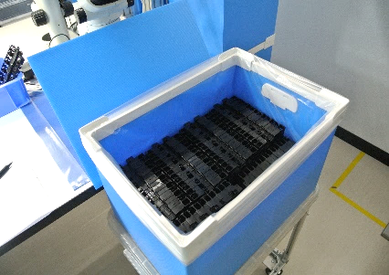
 | ⑤製品を重ねて入れる。(6列×15段)
 | ※入数：90個入。
 | ※製品の並べ方については写真-1を参照。
 | ※製品は同一面・同一方向に並べる事。
 | ※1箱に製品が90個入っている事を確認する。

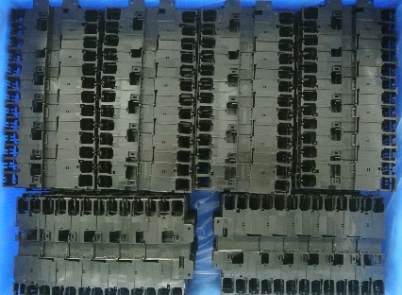

 |  |  |  |  |  |  |  |  |  |  |  |  |  | 写真-1
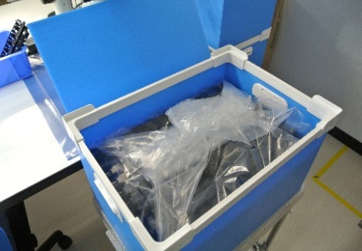
 | ⑥ビニ－ル袋の口を閉じて蓋をする事。

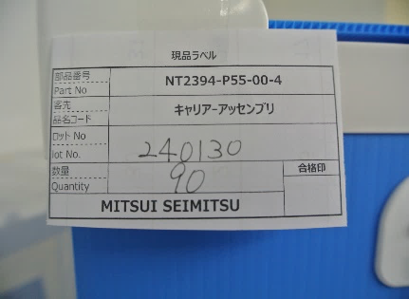
 | ⑦現品票にLot No.及び数量を記入し、箱に貼る。

梱 包 手 順 書

